標籤樣板
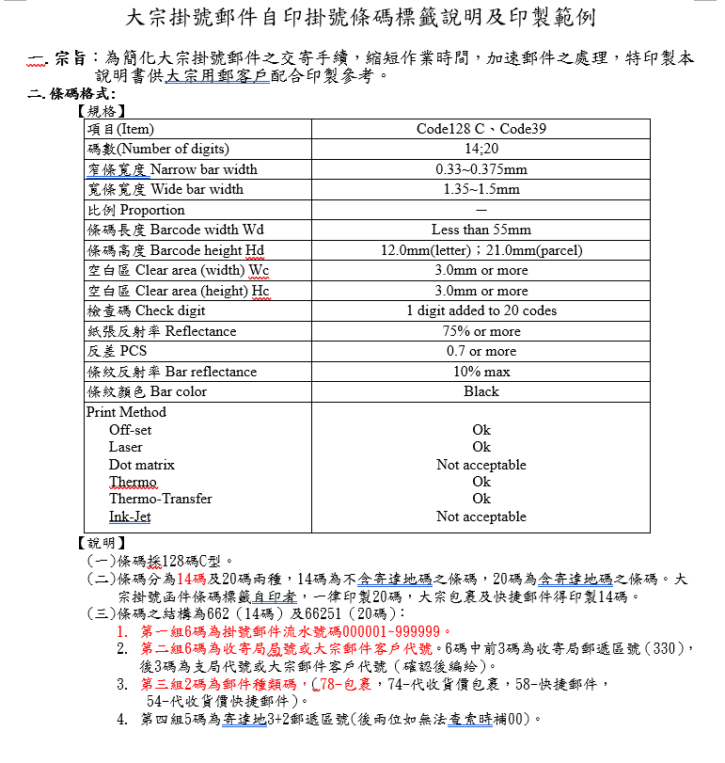
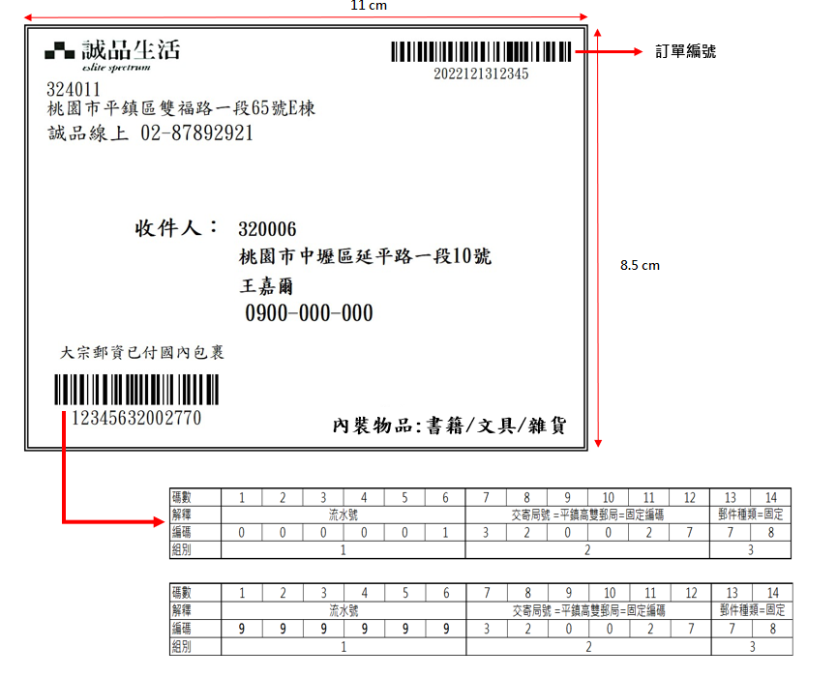

LOGO |  |  | Externorderkey

32401 |  |  | Externorderkey
桃園市平鎮區雙福路一段65號E棟
誠品線上 02-87892921

 | 收件人： | C_ZIP
 |  | C_CITY + C_ADDRESS1
 |  | C_CONTACT1
 |  | C_PHONE1

Flag
Cselable
 |  |  | 內裝物品：書籍/文具/雜貨
Cselable

